頭
SQLite Stress Test

1.測試目的
本次測試為針對記憶體資料庫的性能，使用SQLite的in-memory mode，來完成測試。
2.測試環境
硬體設定：Intel(R) Core(TM) i7 3770 CPU @ 3.40GHz，4C8T， DDR3 1600 8GB
作業系統： Microsoft Windows 7 64bit Ultimate
3.測試軟體
Jmeter 2.11 JDBC
4.測試對象
SQLite 3.8.6 in-memory database

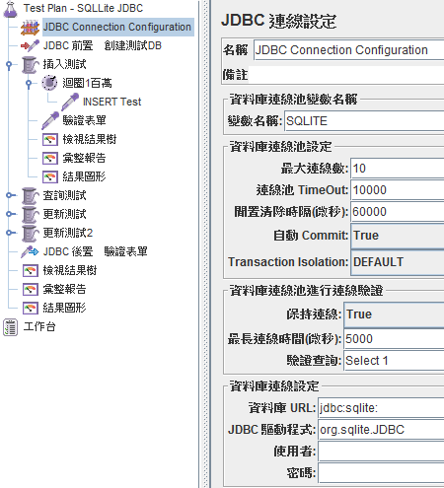
5.測試計畫設定
SQLite JDBC Driver resource & referance :
https://bitbucket.org/xerial/sqlite-jdbc/wiki/Usage
Tips :
How to Use Memory Databases in SQLite Test Project :
SQLite supports on-memory database management, which does not create any database files.
To use a memory database in your Java code, get the database connection as follows:
Connection connection = DriverManager.getConnection("jdbc:sqlite::memory:");
And also, you can create memory database as follows:
Connection connection = DriverManager.getConnection("jdbc:sqlite:");
6.資料結構

插入測試
插入測試

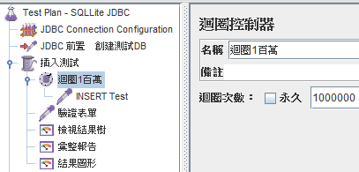
1.單執行緒
首先進行單執行緒的插入測試，向資料庫中插入10000條記錄
測試計畫 :

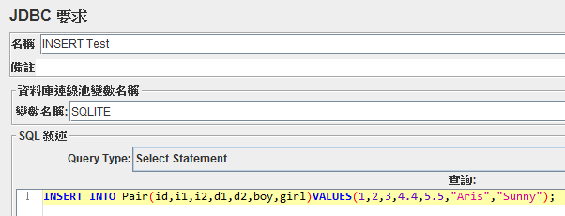

 | 性能：
PS : 在JEMETER環境當中，JDBC Driver並沒有對插入語法做回傳動作，但實際在資料庫中是有插入的，因此在此需忽略執行錯誤率。

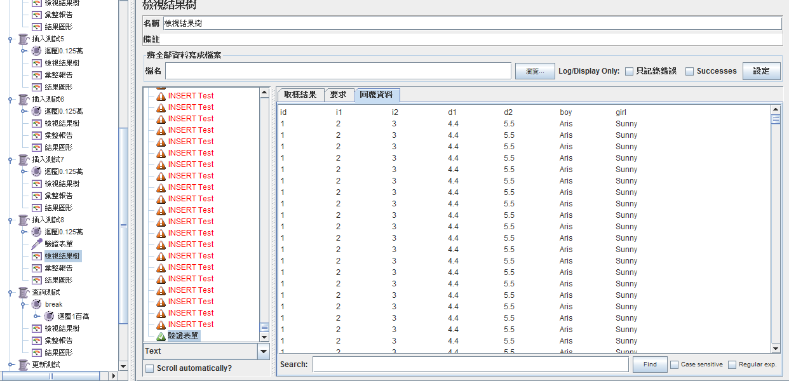
※資料實際是有寫入的

 | 執行緒ID | 記錄數 | 處理量/per sec | 每秒仟位元組
 | 插入測試 | 44995 | 63.426422179 | 1.9201358277
 | 總和 |  | 63.426422179 | 1.9201358277

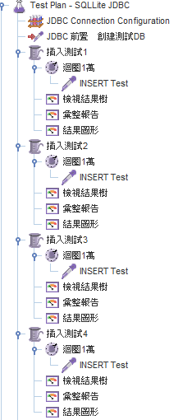
2.四執行緒
增加執行緒數為4，四個執行緒同時插入2500條記錄

 |  |  |  |  | 性能 :
 |  |  |  |  | 執行緒ID | 記錄數 | 處理量/per sec | 每秒仟位元組
 |  |  |  |  | 插入測試1 | 2500 | 69.554572518 | 2.105656004
 |  |  |  |  | 插入測試2 | 2500 | 69.760303597 | 2.1118841909
 |  |  |  |  | 插入測試3 | 2500 | 69.932026071 | 2.1170828205
 |  |  |  |  | 插入測試4 | 2500 | 69.413593958 | 2.1013880983
 |  |  |  |  | 總和 |  | 277.64666685 | 8.405319016
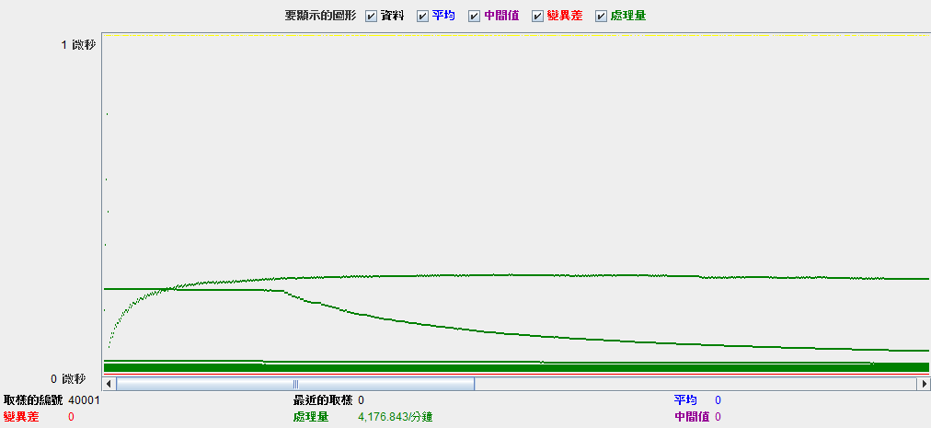

3.八執行緒
增加執行緒數為8，八個執行緒同時插入1250條記錄

性能 :
執行緒ID | 記錄數 | 處理量/per sec | 每秒仟位元組
插入測試1 | 2500 | 119.76621635 | 3.6257350652
插入測試2 | 2500 | 123.66442422 | 3.7437472176
插入測試3 | 2500 | 125.06253127 | 3.7860727239
插入測試4 | 2500 | 125.95727529 | 3.8131597012
插入測試5 | 2500 | 123.42022117 | 3.7363543518
插入測試6 | 2500 | 124.31626057 | 3.7634805445
插入測試7 | 2500 | 125.11260134 | 3.7875885172
插入測試8 | 2500 | 123.16484383 | 3.7286232018
總和 |  | 958.12973077 | 29.005880521

總結 :

 |  |  |  |  |  | 處理量/per sec

暫停測試
緣由 :
本測試是依循文件"羽量級開源記憶體中資料庫SQLite性能測試"中的測試步驟，進行壓力測試，
但在第一項"插入測試"中的結果驗證與比對，發現與原文件中描述之數據相距甚遠 :
※實測資料吞吐量並沒有文件中記載的神速
※實測執行序效率與原文件中記載成反比
鑒於 :
1.測試環境(OS)
2.測試工具(Jmeter or ?)
3.測試方法(JDBC or 搭配其他語言??)
因此目前暫時停止使用Jmeter測試方法，重新檢視測試步驟與環節，並尋找其他測試方式進行，
以檢討並釐清是否為步驟、設定、抑或是其他因素造成巨大的差異，
同時，對文件所載之數據 額外 做搜尋研究 並 驗證。
2014/10/9 Aris Chen

總結
http://webreflection.blogspot.tw/2013/07/dblite-sqlite3-for-nodejs-made-easy.html

https://github.com/yangacer/translation/blob/master/sqlite-test.md
http://garyliutw.blogspot.tw/2013/07/sqlite_24.html
http://www.dotblogs.com.tw/calm/archive/2013/10/22/125235.aspx [SQLite]關閉SQLite3中的journal暫存檔

草稿 :
通常SQLite3資料庫存儲在硬碟檔中，所以當對資料庫的讀寫等操作就會頻繁的對磁片檔進行讀寫，
硬碟的讀寫比記憶體要慢上許多，這也是一般資料庫普遍遇到的情況，而為了增強效能 並 降低硬體負載，
開始出現如Memcache 、Redis，這種使用記憶體輔助的資料庫系統，撰寫得妥可以有效降低資料庫負載。
SQLite3也可以將資料庫建立在記憶體中，但是使用記憶體資料庫(in-memory DB)是有風險的，當程式結束 或 遭遇Crash時 記憶體便會被釋放，
尚未儲存至硬碟的資訊也隨之蒸發 ( 這在伺服器環境中相當的危險 )。
※不在意資料保存性，僅作快取或臨存 的時候非常好用 。
※與RAMDISK 應用雷同
※搭配RAMDISK測測看??
自 3.7.0 版以後，SQLite 開始支援 WAL (Write-Ahead Log)，但預設值仍是 rollback journal 的「DELETE」。

